0_0
1. vscodeインストール

 | （あれば）setting.jsonで設定している参照場所をリセットする。（15行目削除）
 | https://daeudaeu.com/vscode-settings-json/
 | https://qiita.com/honda28/items/5913720d17cad424c4c6

2. vscodeでpythonの仮想環境を作る
 | 使用したいverのpythonがインストールされているか始めに確認すること。
 | https://qiita.com/Channnel4/items/6a9efa65e5bd51bd532e
 | 拡張機能をインストールした後はVScode再起動が必要。
 | https://www.javadrive.jp/vscode/install/index4.html

 |  | 上記サイト「3-3. インタープリターの選択」で意図したverを選択できない場合、
 |  | 同サイト「1-1. Pythonをダウンロード」で選択したいverのpythonをダウンロードしexeを実行する。
 |  | その後、vscodeを再起動し、コマンドパレット（［Ctrl］＋［Shift］＋［P］キー）に
 |  | 「Python: Select Interpreter」と入力すると選択できるようになっている。
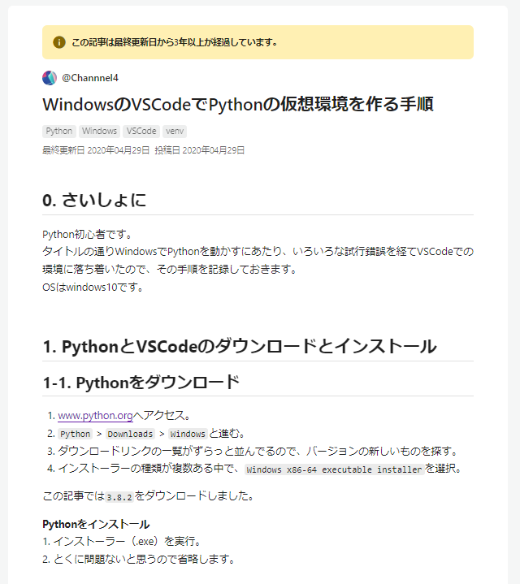
 |  | インストール後再度環境構築した方が良い。
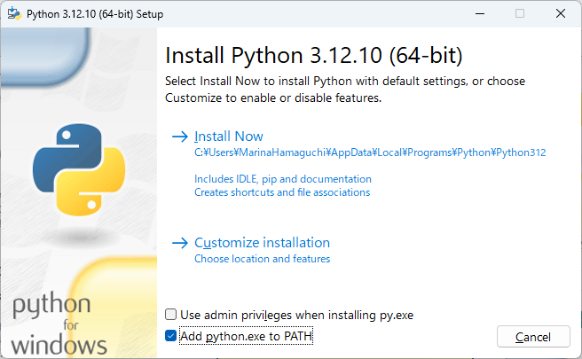
 |  |  | 最新の安定バージョンの確認はこちら
 | 仮想環境を作る |  | windowsインストーラーはこちら
 | https://qiita.com/Channnel4/items/6a9efa65e5bd51bd532e |  | インストール時には「Add Python 3.xx to PATH」にチェックを入れる。

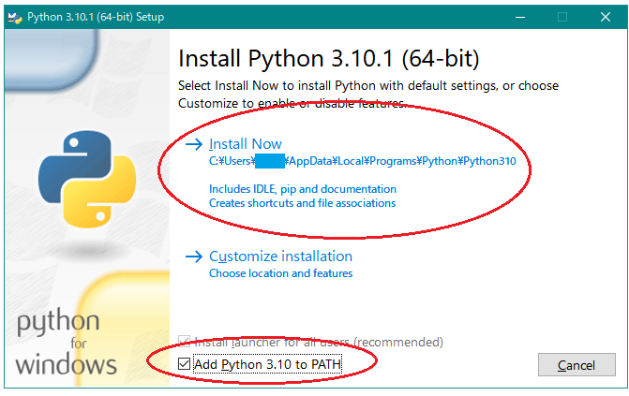
一度のみ対応すれば良い。既に対応済みであれば対応不要。verが適切か確認する。
また、インストール時には右図のように「Add Python 3.xx to PATH」にチェックを入れる。参考：https://happy-tenshoku.com/post-6679/

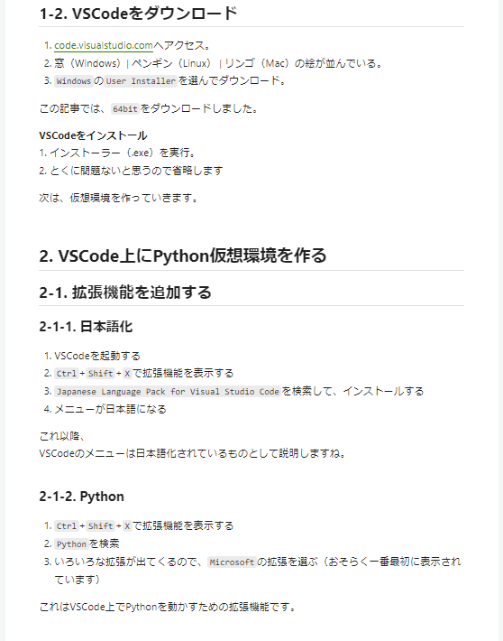

一度のみ対応すれば良い。
既に対応済みであれば対応不要。
VSやVScodeは自動更新されないように設定する。
https://1103slabo.com/blog/2022/11/282/
https://www.xenos.jp/~zen/blog2/index.php/2020/04/18/post-3767/#google_vignette

一度のみ対応すれば良い。
既に対応済みであれば対応不要。

一度のみ対応すれば良い。
既に対応済みであれば対応不要。

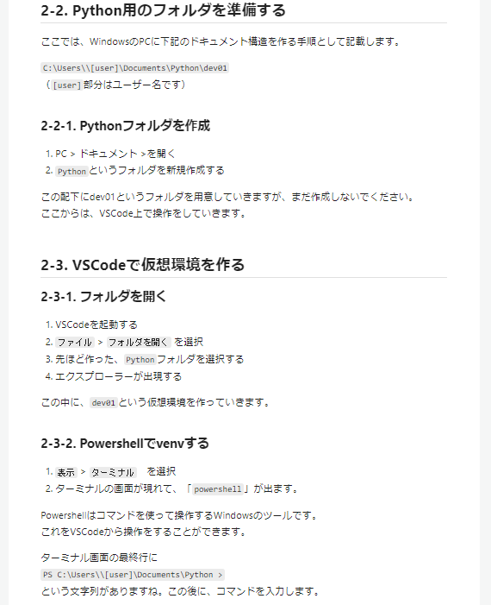

必要に応じて対応する。

必要に応じて対応する。

必要に応じて対応する。
必要に応じて「dev01」は変更する。
対応後cloneする。
cd 20240702b_PEP_STT
git clone git@github.ibm.com:healthcare-team/speech-to-text.git

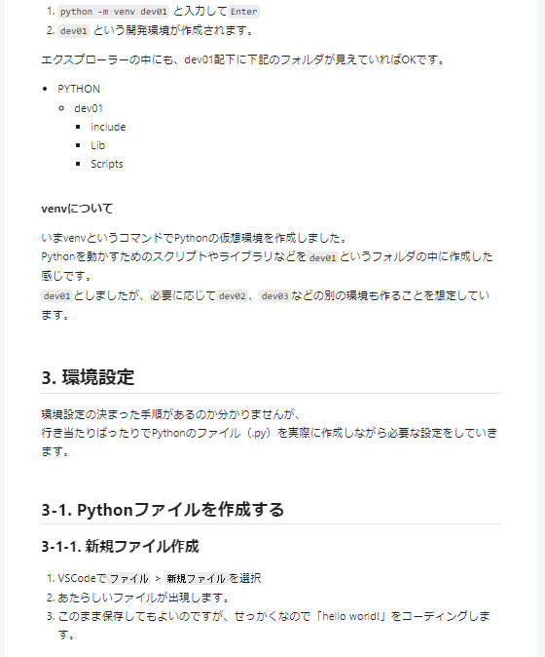

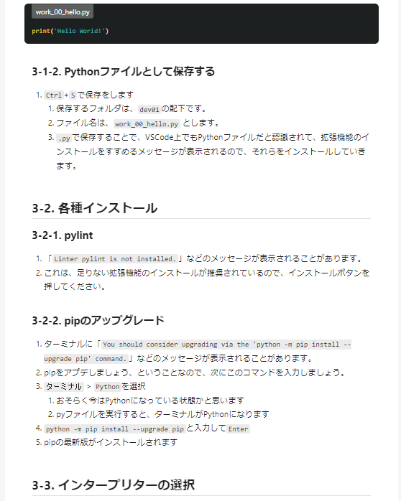

必要に応じて対応する。
必要に応じて「dev01」は変更する。
対応後cloneする。
cd 20240702b_PEP_STT
git clone git@github.ibm.com:healthcare-team/speech-to-text.git

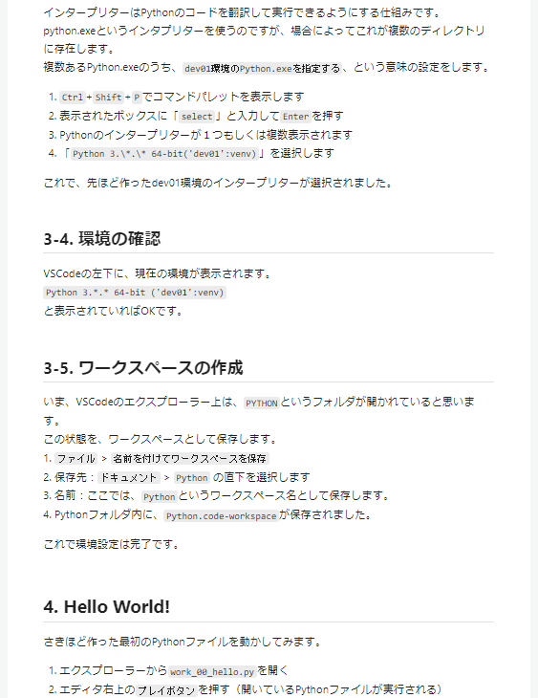

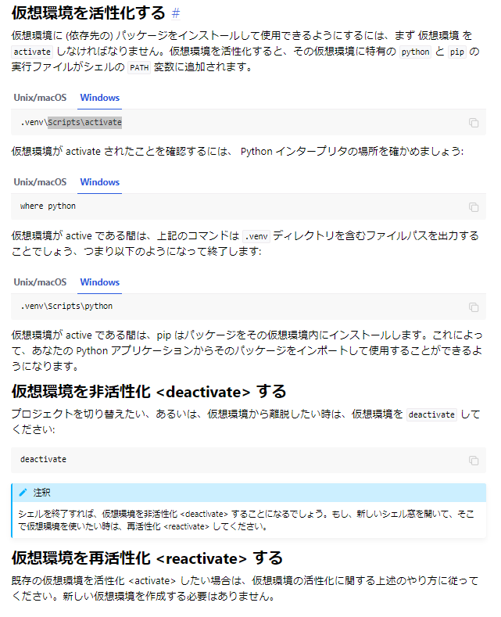

必要に応じて対応する。
Get-ExecutionPolicy
Set-ExecutionPolicy -ExecutionPolicy RemoteSigned -Scope Process
Scripts\activate
python -m pip install -r speech-to-text\requirements.txt

 | 仮想環境を活性化する
 | https://packaging.python.org/ja/latest/guides/installing-using-pip-and-virtual-environments/

 | activateできれば、ターミナル上に表示されるパスの前に仮想環境の場所が（）付きで表示されるようになる。

